图纸信息表
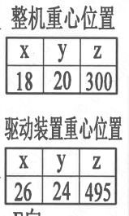
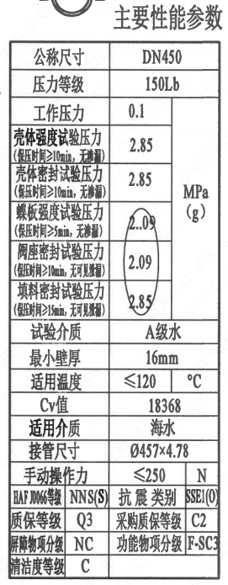
页码 | 表格名称 | 字段名称 | 字段值 | 标准字段名 | 标准字段值
1 | 阀门参数表 | ID | 1ECS1201VE,2ECS1201VE | 功能位置编码 | 1ECS1201VE,2ECS1201VE
1 | 阀门参数表 | 供货RIN码 | PNNOBF0450PLWG | 供货RIN码 | PNNOBF0450PLWG
1 | 阀门参数表 | 采购RIN码 | PIN-BF0450 | 采购RIN码 | PIN-BF0450
1 | 阀门参数表 | 重量 | 210.16±21.02Kg（去除配对法兰及紧固件）
1 | 阀门参数表 | 总重量 | 388.43±38.84Kg（包含配对法兰及紧固件）
1 | 阀门参数表 | EOMM编码 | ANX42EOM003W90F45SS
1 | 主要性能参数 | 公称尺寸 | DN450 | 阀门入口口径 | DN450
 |  |  |  | 阀门出口口径 | DN450
1 | 主要性能参数 | 压力等级 | 150Lb
1 | 主要性能参数 | 工作压力 | 0.1
1 | 主要性能参数 | 壳体强度试验压力（保压时间≥10min，无渗漏） | 2.85
1 | 主要性能参数 | 壳体密封试验压力（保压时间≥10min，无渗漏） | 2.85
1 | 主要性能参数 | 蝶板强度试验压力（保压时间≥5min，无渗漏） | 2.09
1 | 主要性能参数 | 阀座密封试验压力（保压时间≥10min，无可见泄漏） | 2.09
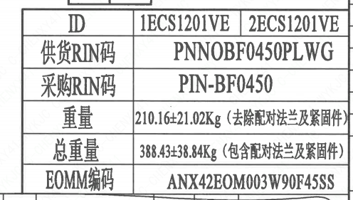
1 | 主要性能参数 | 填料密封试验压力（保压时间≥15min，无可见泄漏） | 2.85
1 | 主要性能参数 | 试验介质 | A级水
1 | 主要性能参数 | 最小壁厚 | 16mm
1 | 主要性能参数 | 适用温度 | ≤120
1 | 主要性能参数 | Cv值 | 18368 | 设计要求流量系数 | 18368
1 | 主要性能参数 | 适用介质 | 海水 | 流体介质 | E
1 | 主要性能参数 | 接管尺寸 | ∅457×4.78 | 入口接管外径 | 457
 |  |  |  | 入口接管壁厚 | 4.78
 |  |  |  | 出口接管外径 | 457
 |  |  |  | 出口接管壁厚 | 4.78
1 | 主要性能参数 | 手动操作力 | ≤250N
1 | 主要性能参数 | HAF J0066等级 | NNS（S） | 核安全等级（阀门本体） | NNS（S）
1 | 主要性能参数 | 抗震类别 | SSE1(O) | 抗震要求 | SSE1
 |  |  |  | 抗震分类 | O
1 | 主要性能参数 | 质保等级 | Q3 | 物项质保等级 | Q3
1 | 主要性能参数 | 采购质保等级 | C2
1 | 主要性能参数 | 屏障物项分级 | B-SC3 | 屏障物项分级 | B-SC3
1 | 主要性能参数 | 功能物项分级 | F-SC1 | 功能物项分级（完整性） | F-SC1
 |  |  |  | 功能物项分级（可运行性） | F-SC1
1 | 主要性能参数 | 清洁度等级 | C | 清洁度等级 | C
1 | 阀门重心信息表 | 整机重心位置 | （18,20,300）
1 | 阀门重心信息表 | 驱动机构重心位置 | （26,24,495）

材料清单
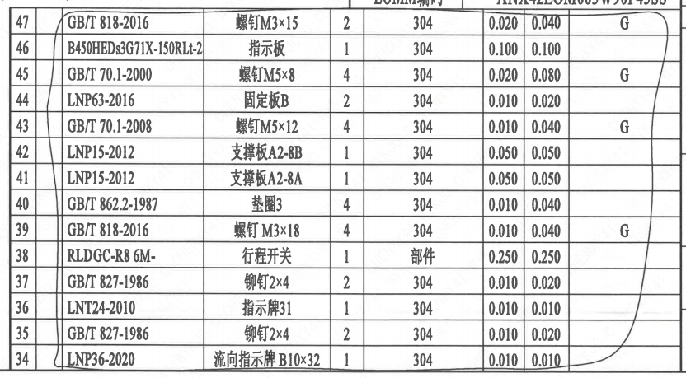
页码 | 序号 | 幅面 | 代号 | 名称 | 数量 | 材料 | 单件 | 总计 | 备注
1 | 1 |  | LNB31-2007 | 减摩调整垫40 | 1 | ZCuAl10Fe5Ni5 | 0.010 | 0.010
1 | 2 |  | GB/T 5781-2016 | 螺栓 M10×25 | 4 | B8M | 0.020 | 0.080 | SA-193M; G-Q3
1 | 3 |  | GB/T 855-1988 | 垫圈10 | 4 | 304 | 0.010 | 0.040
1 | 4 |  | LNP12-2010 | 端盖105 | 1 | F316L | 1.100 | 1.100 | SA-182M
1 | 5 |  | LNP06-2010 | O形圈65×3.5 | 1 | EPDM | 0.010 | 0.010
1 | 6 |  | LNP11-2010 | 对开圆环40 | 1 | ZCuAl10Fe5Ni5 | 0.130 | 0.130
1 | 7 |  | LNP09-2010 | 轴承Ⅲ55×40 | 1 | ZCuAl10Fe5Ni5 | 0.400 | 0.400
1 | 8 |  | LNP05-2010 | 下阀轴450-NC | 1 | SAF2507 | 2.960 | 2.960 | ST/JSTJ03
1 | 9 |  | LNP02-2010 | 蝶板450-150-NC | 1 | ZSAF2507 | 29.510 | 29.510 | ST/JSTJ04
1 | 10 |  | BLNP04-2010 | 阀轴450-NC | 1 | SAF2507 | 8.500 | 8.500 | ST/JSTJ03
1 | 11 |  | LNP03-2010 | 阀座450 | 1 | EPDM | 3.040 | 3.040
1 | 12 |  | LNP01-2010 | 阀体 450-150-NC | 1 | CF3M | 62.530 | 62.530 | SA-351M
1 | 13 |  | LNP08-2010 | 轴承Ⅱ50×54 | 1 | ZCuAl10Fe5Ni5 | 0.550 | 0.550
1 | 14 |  | LNP06-2010 | O形圈65×3.5 | 1 | EPDM | 0.010 | 0.010
1 | 15 |  | LNP06-2010 | O形圈56×3.5 | 2 | EPDM | 0.010 | 0.020
1 | 16 |  | GB/T 9125-2010 | 螺柱 M20×80 | 8 | 630 | 0.170 | 1.360 | SA-564M; G
1 | 17 |  | GB/T 6170-2015 | 螺母 M20 | 8 | 304 | 0.050 | 0.400 | G
1 | 18 |  | GB/T 855-1988 | 垫圈20 | 8 | 304 | 0.160 | 1.280
1 | 19 |  | BH3SQ4000A-Φ45- | 蜗杆传动装置 | 1 | 部件 | 97.000 | 97.000 | G
1 | 20 |  | GB/T 825-1988 | 螺钉 M8 | 1 | 20 | 0.010 | 0.010 | 磷化 G
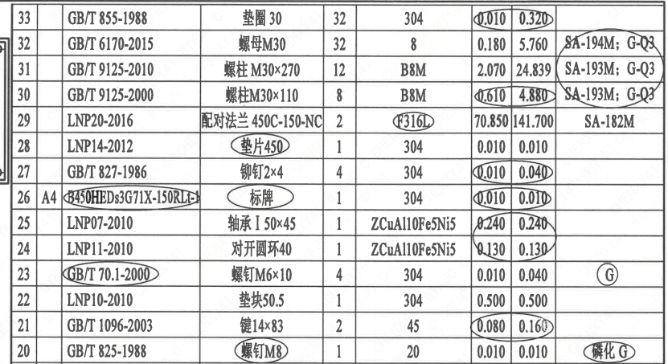
1 | 21 |  | GB/T 1096-2003 | 键14×83 | 2 | 45 | 0.080 | 0.160
1 | 22 |  | LNP10-2010 | 垫块50.5 | 1 | 304 | 0.500 | 0.500
1 | 23 |  | GB/T 70.1-2000 | 螺钉 M6×10 | 4 | 304 | 0.010 | 0.040 | G
1 | 24 |  | LNP11-2010 | 对开圆环40 | 1 | ZCuAl10Fe5Ni5 | 0.130 | 0.130
1 | 25 |  | LNP07-2010 | 轴承Ⅰ50×45 | 1 | ZCuAl10Fe5Ni5 | 0.240 | 0.240
1 | 26 | A4 | B450HEDs3G71X-150RLt-1 | 标牌 | 1 | 304 | 0.010 | 0.010
1 | 27 |  | GB/T 827-1986 | 铆钉2×4 | 4 | 304 | 0.010 | 0.040
1 | 28 |  | LNP14-2012 | 垫片450 | 1 | 304 | 0.010 | 0.010
1 | 29 |  | LNP20-2016 | 配对法兰450C-150-NC | 2 | F316L | 70.850 | 141.700 | SA-182M
1 | 30 |  | GB/T 9125-2000 | 螺柱 M30×110 | 8 | B8M | 0.610 | 4.880 | SA-193M; G-Q3
1 | 31 |  | GB/T 9125-2010 | 螺柱 M30×270 | 12 | B8M | 2.070 | 24.839 | SA-193M; G-Q3
1 | 32 |  | GB/T 6170-2015 | 螺母 M30 | 32 | 8 | 0.180 | 5.760 | SA-194M; G-Q3
1 | 33 |  | GB/T 855-1988 | 垫圈30 | 32 | 304 | 0.010 | 0.320
1 | 34 |  | LNP36-2020 | 流向指示牌 B10×32 | 1 | 304 | 0.010 | 0.010
1 | 35 |  | GB/T 827-1986 | 铆钉2×4 | 2 | 304 | 0.010 | 0.020
1 | 36 |  | LNT24-2010 | 指示牌31 | 1 | 304 | 0.010 | 0.010
1 | 37 |  | GB/T 827-1986 | 铆钉2×4 | 2 | 304 | 0.010 | 0.020
1 | 38 |  | RLDGC-R8 6M- | 行程开关 | 1 | 部件 | 0.250 | 0.250
1 | 39 |  | GB/T 818-2016 | 螺钉 M3×18 | 4 | 304 | 0.010 | 0.040 | G
1 | 40 |  | GB/T 862.2-1987 | 垫圈3 | 4 | 304 | 0.010 | 0.040
1 | 41 |  | LNP15-2012 | 支撑板A2-8A | 1 | 304 | 0.050 | 0.050
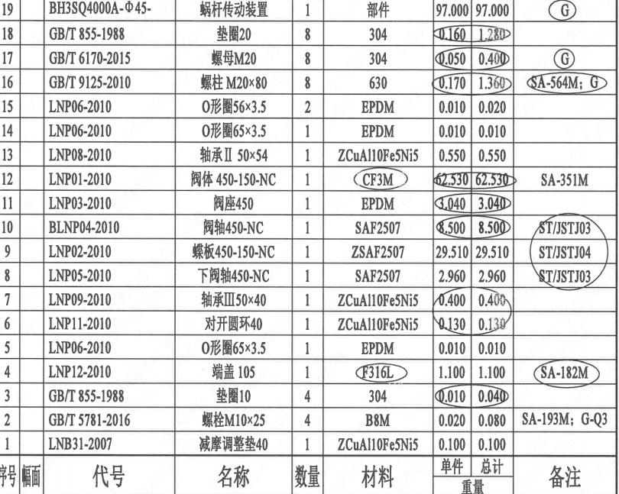
1 | 42 |  | LNP15-2012 | 支撑板A2-8B | 1 | 304 | 0.050 | 0.050
1 | 43 |  | GB/T 70.1-2008 | 螺钉 M5×12 | 4 | 304 | 0.010 | 0.040 | G
1 | 44 |  | LNP63-2016 | 固定板B | 2 | 304 | 0.010 | 0.020
1 | 45 |  | GB/T 70.1-2000 | 螺钉 M5×8 | 4 | 304 | 0.020 | 0.080 | G
1 | 46 |  | B450HEDs3G71X-150RLt-2 | 指示板 | 1 | 304 | 0.100 | 0.100
1 | 47 |  | GB/T 818-2016 | 螺钉 M3×15 | 2 | 304 | 0.020 | 0.040 | G

技术要求
页码 | 字段名称 | 内容
1 | 技术要求-1 | 1、产品设计、制造、检验应符合《核岛蝶阀技术规格书（ANX47500019DNHX44DS)》、《核岛蝶阀采购要求及清单（核岛系统）（ANX47500019DNHX44GN）》及《核岛蝶阀采购要求及清单（常规岛系统）（ANX40000006DCCJ44GN）》的规定；
1 | 技术要求-2 | 2、法兰符合ASME B16.5的规定；
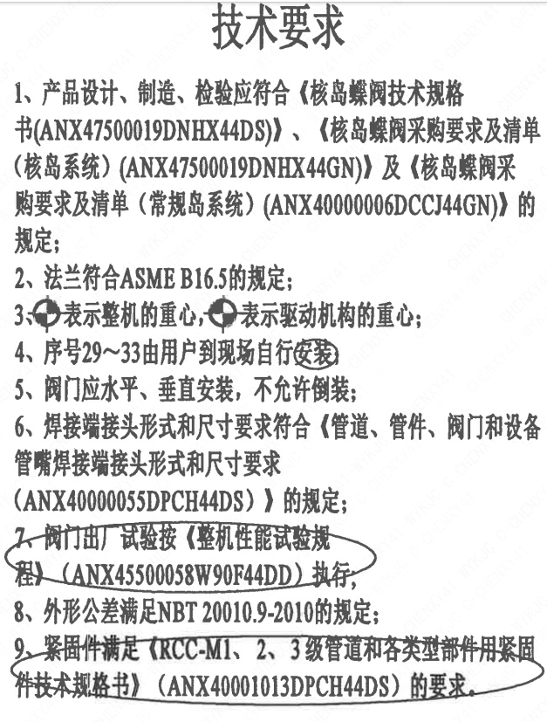
1 | 技术要求-3 | 3、表示整机的重心，表示驱动机构的重心；
1 | 技术要求-4 | 4、序号29~33由用户到现场自行安装
1 | 技术要求-5 | 5、阀门应水平、垂直安装，不允许倒装；
1 | 技术要求-6 | 6、焊接端接头形式和尺寸要求符合《管道、管件、阀门和设备管嘴焊接端接头形式和尺寸要求（ANX40000055DPCH44DS）》的规定；
1 | 技术要求-7 | 7、阀门出厂试验按《整机性能试验规程）（ANX45500058W90F44DD） 执行；
1 | 技术要求-8 | 8、外形公差满足NBT20010.9-2010的规定；
1 | 技术要求-9 | 9、紧固件满足《RCC-M1、2、3级管道和各类型部件用紧固件技术规格书》（ANX40001013DPCH44DS）的要求。
1 | 采购要求及清单文件编码 | ANX47500019DNHX44GN
1 | 采购要求及清单文件编码 | ANX40000006DCCJ44GN

图签栏
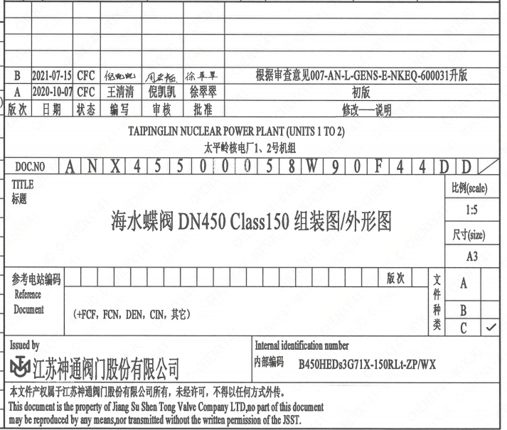
页码 | 文件编码 | 卷标 | 标题 | 参考文件编码 | 参考电站编码版次
1 | ANX45500058W90F44DD |  | 海水蝶阀DN450 Class150 组装图/外形图

